はじめに
農業所得収支内訳書作成用エクセルシートについて

このエクセルシートは、収支計算を始めたばかりの方用に作成してあります。
「月別総括表」と「減価償却資産台帳」さえ入力すれば必要最低限の計算は完了します。
作成手順
月別総括表入力
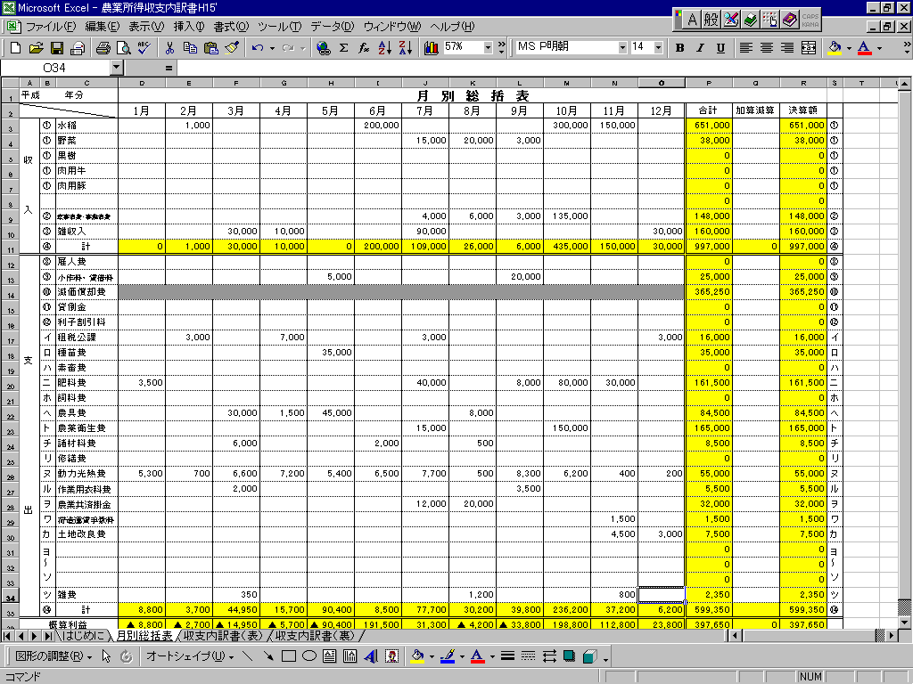

減価償却資産台帳の入力

資産名称、取得年月、取得価格、耐用年数、事業専用割合を入力すると減価償却費を計算します。
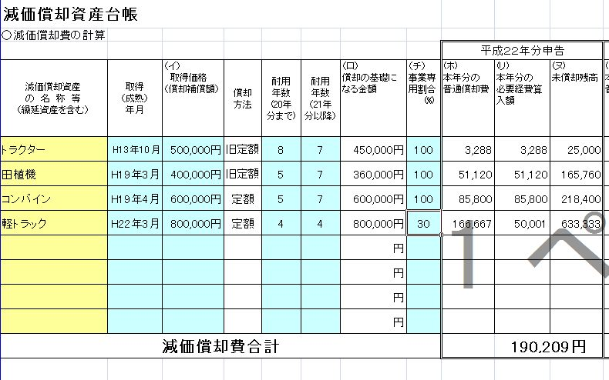

「月別総括表」と「減価償却資産台帳」シートを入力したのち、「収支内訳書」シートの必要部分に入力の上、確認・印刷をしてください。
申告の際には「収支内訳書（表）（裏）」を持参してください。

 | お問い合わせ
 | 三原市役所市民税課 市民税係
 | TEL 0848- 67－6031

耐用年数表（農業用）
償却資産耐用年数表
構築物・機械等
種類 | 細目 | 法定耐用年数
 |  | 平成20年分まで | 平成21年分から
農林業用の構築物（主としてコンクリート造のもの） | 果樹棚又はホップ棚 | 17年 | 14年
 | その他のもの | 20年 | 17年
農林業用の構築物 | 主として金属造のもの | 15年 | 14年
 | 主として木造のもの | 5年 | 5年
 | 土管を主としたもの（暗渠など） | 10年 | 10年
 | その他のもの | 8年 | 8年
電動機 |  | 10年
トラクター | 歩行型トラクター | 5年
 | 乗用型トラクター | 8年
耕うん整地用機具 | 管理機、ロータリー、ハロー、 代掻機、うねたて機など | 5年
耕土造成改良用機具 | 抜根機、みぞ堀機、穴掘機など | 5年
栽培管理用機具 | 田植機、育苗機、は種機、たい肥散布機、中耕除草機、スプリンクラー、動力剪定機、剪枝機、走行式作業台など | 5年
農業用
機械等
7年
防除用機具 | スピードスプレーヤ、散粉機、噴霧機など | 5年
穀類収穫調整用機具 | 自脱型コンバイン、バインダー、わら処理カッターなど | 5年
 | 普通型コンバイン、もみすり機、脱穀機（ハーベスター）など | 8年
飼料作物調整用機具 | モーア、ヘーテッダーなど | 5年
 | 自走式モーアコンディショナーなど | 8年
果樹、野菜収穫調整用機具 | 野菜洗浄機、洗浄機及び掘取機など | 5年
 | 果実洗浄機、しいたけ乾燥機など | 8年
運搬用器具 | トレーラ、リアカー、動力運搬車（１輪又は２輪）など | 4年
精米機 | 金属製のもの | 10年
 | 非金属製のもの | 5年

建物
種類・用途 | 細目 | 法定耐用年数
木造・合成樹脂造のもの | 店舗用、住宅用のもの | 22年
 | 倉庫、作業場用のもの | 15年
木骨モルタル造のもの | 店舗用、住宅用のもの | 20年
 | 倉庫、作業場用のもの | 14年
簡易建物 | 木製主要柱が10ｃｍ角以下のもので、土居ぶき、杉皮ぶき、ルーフィングぶき又はトタンぶきのもの | 10年
 | 掘立造のもの及び仮設のもの | 7年

車両･運搬具
構造・用途 | 細目 | 法定耐用年数
一般用のもの | 自動車（2・3輪自動車除く） ※軽自動車等 小型車（排気量0.66ℓ以下） 貨物自動車 ダンプ式のもの その他のもの その他のもの※普通自動車等 | 4年 4年 5年 6年
 | 2輪・3輪自動車 | 3年
 | 自転車 | 2年

中古資産の耐用年数の計算式 |  |  |  | ☆中古資産の簡易計算シート
①（法定耐用年数 － 経過年数） ＋ ② （経過年数 × ２０％） ＝ ③中古資産の耐用年数 |  |  |  | （１）経過年数に端数がない場合
※計算結果が２年に満たない場合は２年とします。 |  |  |  | 中古資産の耐用年数
※経過年数に端数がある場合は､月数に換算して計算してください。 |  |  |  | 法定耐用年数 | 経過年数 | 耐用年数

（計算例） |  |  |  | ① | ② | ③
新品時では法定耐用年数７年の農機具が，３年落ち（経過年数３年）だった時の耐用年数 |  |  |  | 0 | 0
①（７年 － ３年 ） ＋ ②（３年 × 20％） ＝ ③４．６年 ⇒ ４年
①＝４年 ②＝０．６年（※②では端数処理は行いません）③１年未満の端数は切り捨てます |  |  |  | （２）経過年数に端数がある場合
この表にない償却資産等については、市民税課までお問合せください。
 |  |  |  | 中古資産の耐用年数
 |  |  |  | 法定耐用月数 | 経過月数 | 耐用月数 | 耐用年数

 |  |  |  | ① | ② |  | ③
 |  |  |  | 0 | 0
 |  |  |  | ※月数に換算した場合，③を年数に換算してください。

